상품제안서
송월 모던체크 스포츠타월 | 상품코드: F20069

 |  |  |  |  |  |  | 02-412-0044 | www.easy1.co.kr
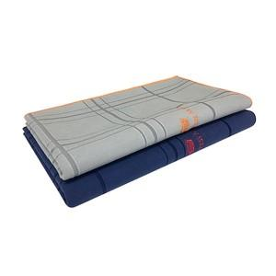

【상세/제작정보】 | ★ 자수인쇄는 주문전에 꼭 문의주세요!!(자수는 침수에 따라 비용이 달라질 수 있습니다)

【인쇄/포장옵션】 | 자수 / 포장지포장

【공급단가】 | 수량 | 100~ | 300~ | 500~ | 1,000~ | 3,000~
*VAT별도 | 회색 | 5,770원 | 5,560원 | 5,360원 | 5,150원 | 4,940원
 | 남색 | 5,770원 | 5,560원 | 5,360원 | 5,150원 | 4,940원
 | 골고루 | 5,770원 | 5,560원 | 5,360원 | 5,150원 | 4,940원

【상품 URL】 | https://easy1.co.kr:443/src/goods_detail.php?gdno=20069

